Sheet1
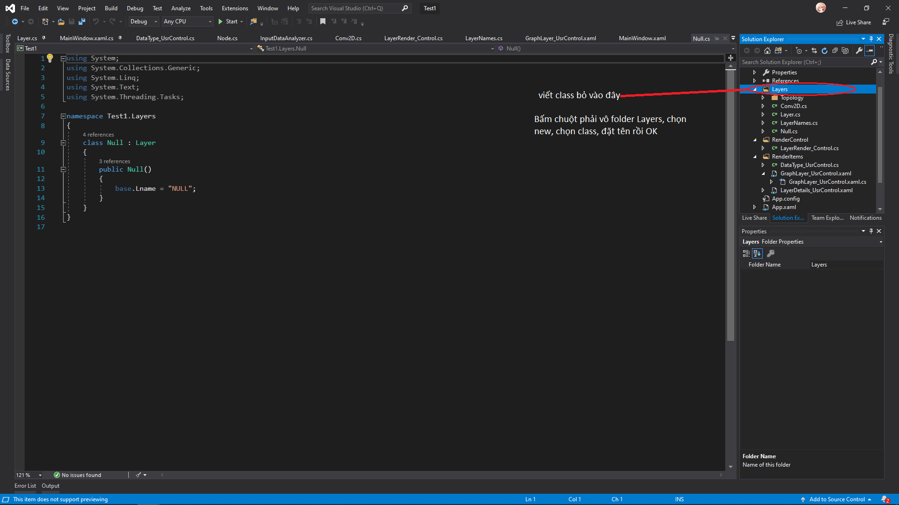
Class | Argument | Thừa kế | Người thực hiện | Tình trạng | Phân công | Code mẫu | Link tham khảo
Conv2D | int filters, int[] kernel_size, ??????? Activation | Layer | Hoàng Vương | Done | Hoàng Vương
Activation | string activation | Layer |  | Not yet |  | x = layers.Activation(activation = 'relu', name = 'conv1')(data) | https://www.tensorflow.org/api_docs/python/tf/keras/layers/Activation#__init__
Add | None(tạo ra r cho nó thừa kế) | Layer |  | Not yet |  | x = layers.Add(name='add1')(data) | https://www.tensorflow.org/api_docs/python/tf/keras/layers/Add#__init__
Average | input(at least 2) | Layer |  | Not yet |  | x = layers.Average(name='average1')(data) | https://www.tensorflow.org/api_docs/python/tf/keras/layers/Average#__init__
AvgPool2D | int[] pool_size, int[]? strides, enum padding, string data_format | Layer |  | Not yet | Hoàng Vương | x = layers.AvgPool2D((3,4),(5,6),'vaild', 'channels_last', name = 'avgpool2d_1')(data) | https://www.tensorflow.org/api_docs/python/tf/keras/layers/AveragePooling2D#__init__
BatchNormalization | int axis, float epsilon, bool center, bool scale | Layer |  | Not yet | Hoàng Vương | x = layers.BatchNormalization(4, 12.344, 'false', 'true', name = 'batchnormalization1')(data) | https://www.tensorflow.org/api_docs/python/tf/keras/layers/BatchNormalization#__init__
Concatenate | int?axis(nullable) | Layer |  | Not yet |  | x = layers.Concatenate(13, name = 'conactenate1')(data) | https://www.tensorflow.org/api_docs/python/tf/keras/layers/Concatenate#__init__
Dense | positive int units, string activation | Layer |  | Not yet |  | x = layers.Dense(15, 'linear', name = 'dense1')(data) | https://www.tensorflow.org/api_docs/python/tf/keras/layers/Dense#__init__
Dropout | float rate(0 <= rate <= 1), int noise_shape, int? seed | Layer |  | Not yet |  | x = layers.Dropout(0.22332, 3, 13, name = 'dropout1')(data) | https://www.tensorflow.org/api_docs/python/tf/keras/layers/Dropout#__init__
MaxPool2D | int[] pool_size, int[]? strides, enum padding, string data_format | Layer |  | Not yet | Hoàng Vương | x = layers.MaxPool2D((3,4),(5,6),'vaild', 'channels_last', name = 'maxpool2d_1')(data) | https://www.tensorflow.org/api_docs/python/tf/keras/layers/MaxPool2D#__init__
Softmax | int axis | Layer |  | Not yet |  | x = layers.Softmax(3, name = 'softmax1')(data) | https://www.tensorflow.org/api_docs/python/tf/keras/layers/Softmax#__init__
Layer | string name | Không | Hoàng Vương | Done | Hoàng Vương
InputLayer |  | Layer | Hoàng Vương | Done | Hoàng Vương

Hướng dẫn: Cấu các class khác dựa theo class Conv2D mà tui đã viết sẵn. Các bạn tự phân công, viết xong class nào thì check vào file này, commit lên github rồi báo cho tui biết tui kiểm tra.
Viết class bỏ trong folder layers, TUYỆT ĐỐI KHÔNG ĐƯỢC SỬA CÁC CLASS KHÁC, NẾU CÁC BẠN MUỐN TEST THÌ COPY PROJECT SANG MÁY MÌNH LÀM, TEST ỔN ĐỊNH RỒI COMMIT LÊN GITHUB

